コベルコE&M
防災センター（TC神鋼不動産サービス㈱） 御中 |  |  |  |  |  |  |  |  |  | ※９階用
ﾒｰﾙ：ihd.center.hp@ihd-center.com
（できるだけメールでお送りください）
防災ｾﾝﾀｰFAX：078-242ｰ0267
時間外空調申込
（ □冷房 ・ □暖房 ）
 |  |  |  |  |  |  |  |  | 年 |  | 月 |  | 日
 | テナント名 |  |  | ９Ｆroom３０ ㈱コベルコE&M
申込者 | 担当者
 | Tel | （ ） |  |  | ― |  | Fax |  | （ ） |  |  | ―

運 転 日 時 |  |  |  |  |  |  |  | エリア
① | 月 |  | 日 | （ |  | ）曜日 |  |  |  | Ｒ００Ｍ３０
 |  | 時 | 分 | ～ |  | 時 | 分 | （正面玄関 ： □開 ・ □閉）
② | 月 |  | 日 | （ |  | ）曜日
 |  | 時 | 分 | ～ |  | 時 | 分 | （正面玄関 ： □開 ・ □閉）
③ | 月 |  | 日 | （ |  | ）曜日
 |  | 時 | 分 | ～ |  | 時 | 分 | （正面玄関 ： □開 ・ □閉）
④ | 月 |  | 日 | （ |  | ）曜日
 |  | 時 | 分 | ～ |  | 時 | 分 | （正面玄関 ： □開 ・ □閉）
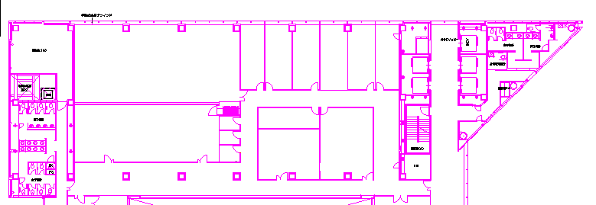
⑤ | 月 |  | 日 | （ |  | ）曜日
 |  | 時 | 分 | ～ |  | 時 | 分 | （正面玄関 ： □開 ・ □閉）
（エリアを○で囲んでください。）
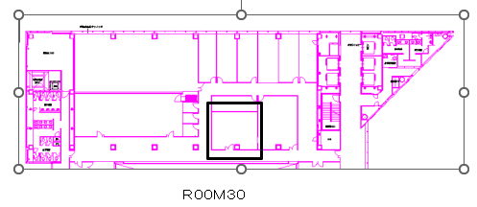

 |  |  |  |  |  |  |  |  |  |  |  |  |  | Ｒ００Ｍ３０

受付メモ欄

